Unser Tipp

Werde erfolgreicher mit dem Unternehmerheld!

Dank unserer Online-Lösung Unternehmerheld planst du besser, gründest effizienter und
dein Unternehmen wächst nachhaltiger und erfolgreicher.

 | 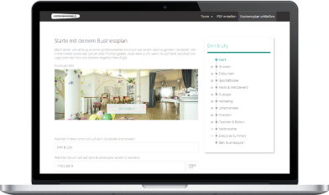 | 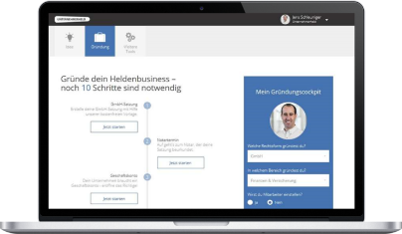 | 

 | Business- & Finanzplan | Gründungscockpit | Buchhaltung
 | Erstelle deinen bankfähigen | Lass dir deine individuellen | Erstelle Angebote & Rechnungen.
 | Businessplan und Finanzplan | Gründungsschritte zusammen- | Deine Buchhaltung macht sich
 | innert kürzester Zeit selbst | stellen und spare Zeit & Geld | dabei wie von selbst!
Mehr erfahren
Mehr erfahren
Mehr erfahren

 | >> Hier geht es weiter mit dem Tool

